1
探路者控股集团股份有限公司 成本核价单
款式图 | 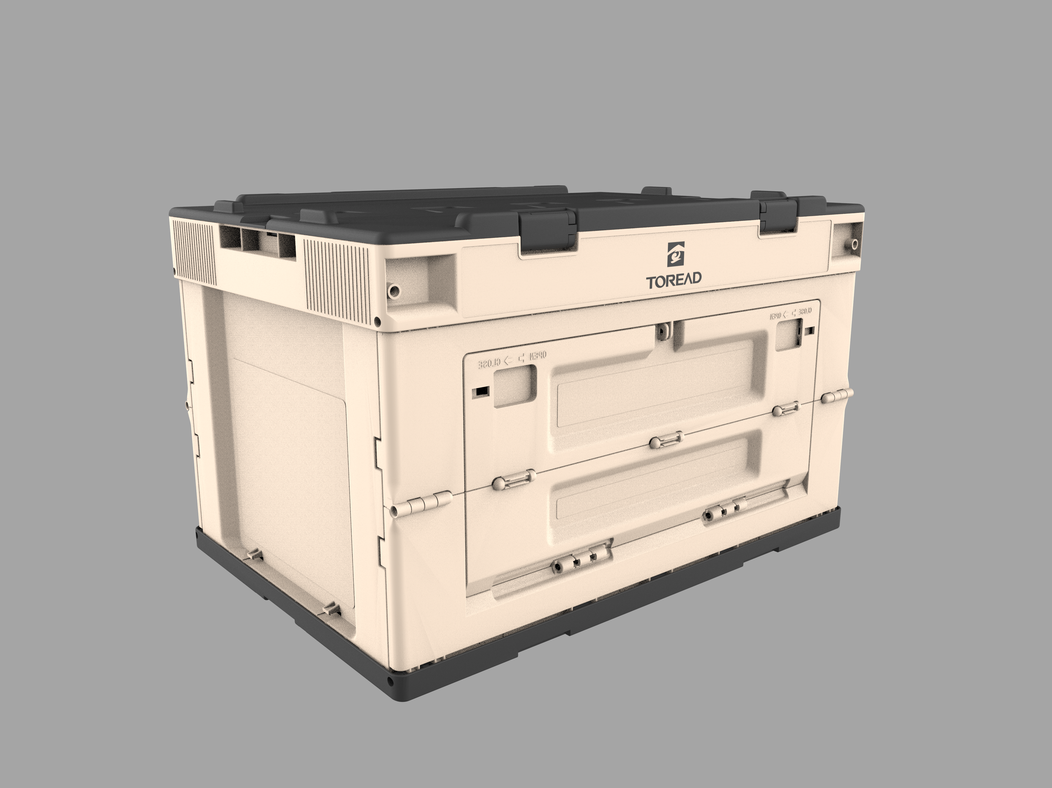 |  | 品名 | 50L折叠收纳箱 | 开发季： |  | 样品码
 |  |  | 款号 | 50L | 报价工厂： | 宁波市金波金属制品有限公司 | 报价日期 | 2025.7.22
 |  |  | 设计师： |  | 性别
 |  |  | 开发员： |  | 工厂开发员
 | 面里料：
序号 | 物料名称规格 | 应用部位 | 规格 |  | 采购信息
 |  |  | 幅宽(cm) | 数量（个） | 单耗(米) | 单价(元/米) | 金额(元) | 供应商
1 | 盖子 食品级PP材料 | 折叠箱上盖 |  | 1 |  |  | ￥14.82
2 | 底座 食品级PP材料 | 折叠箱底座 |  | 1 |  |  | ￥13.56
3 | 长边 食品级PP材料 | 折叠箱侧边围框 |  | 2 |  |  | ￥13.20
4 | 短边 食品级PP材料 | 折叠箱侧边围框 |  | 2 |  |  | ￥11.55
5 | 上框 食品级PP材料 | 折叠箱框架 |  | 1 |  |  | ￥11.20
面里料合计 |  |  |  |  |  |  | ￥64.33
 | 辅料：
1 |  |  |  |  |  |  | ￥0.00
2 |  |  |  |  |  |  | ￥0.00
3
4
5
6
辅料合计 |  |  |  |  |  |  | ￥0.00
 | 辅助工艺：
1 | 丝印 |  |  | 1 |  |  | ￥0.55
2 |  |  |  |  |  |  | ￥0.00
3 |  |  |  |  |  |  | ￥0.00
4 |  |  |  |  |  |  | ￥0.00
5
辅助工艺合计 |  |  |  |  |  |  | ￥0.55
 | 包装与其它成本
1 | 气泡袋 |  |  | 1 |  |  | ￥1.00
2 | 内箱 |  |  | 1 |  |  | ￥3.50
3 | 外箱 |  |  | 5 |  |  | ￥1.65
4 | 说明书、贴纸 |  |  | 2 |  |  | ￥0.35
包装与其它成本合计 |  |  |  |  |  |  | ￥6.50
 | LOP（加工费、利润、运费、检测费等）
1 | 运费 |  |  |  |  |  | ￥3.25
2 | 加工费 |  |  |  |  |  | ￥13.96
3 | 利润 |  |  |  |  |  | ￥7.95
4
LOP合计 |  |  |  |  |  |  | ￥25.16
成本总计 |  |  |  |  |  |  | ￥90.04
注:以上价格均含13%增值税

